碰撞策略
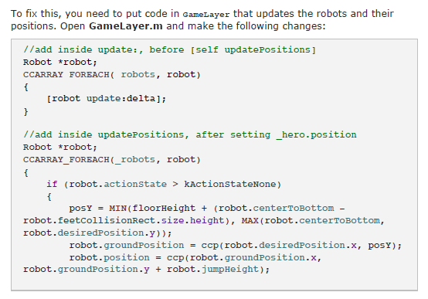
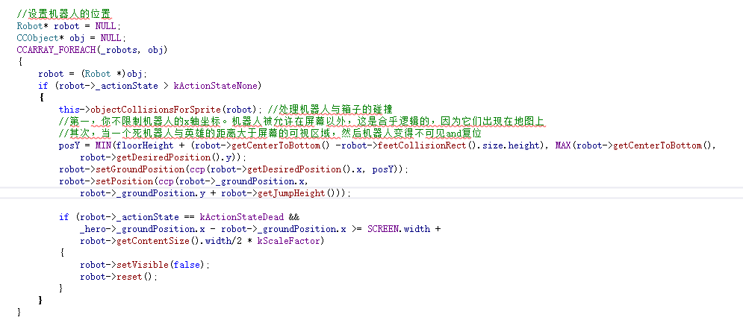
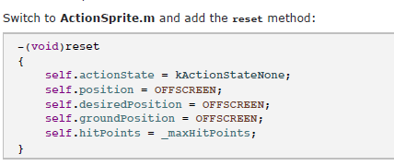
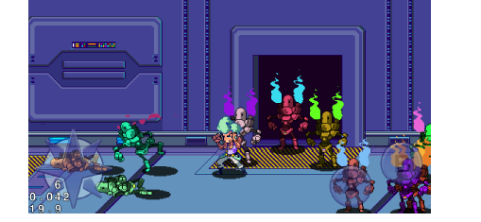
Your collision strategy（碰撞策略）

在碰撞体系中，需要在角色上定义三种圆
1.触点圆（Contact Circles:）：这种圆代表着角色的身体部分，发生碰撞时表示被伤害了
2.攻击圆（Attack Circles:）：这种圆代表角色一部分，可以攻击其他角色，比如当出拳的时候的手还有短暂的能量爆发的时候（连击）
3.侦察圆（Detection Circle:）：上面的两种圆会有很多个，当角色间距离较远的时候去检测这两种圆是否发生了碰撞这样是无效率的，侦察圆定了角色的最小的碰撞检测区域（允许两个角色间发生碰撞）
如果两个侦察圆相交了并且一个角色的攻击圆与另一个角色的触点圆在准确的攻击时间时相撞，那么碰撞发生了，不同类型的圆会帮助你判断谁攻击了谁
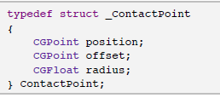
定义一个圆的结构体

该结构存储了三个值
1.位置（position）：保存在世界坐标系中的xy坐标（圆的中心位置），当对象移动的时候，位置也会改变，可以想象为圆在GameLayer中的位置
2.偏移（offset）：圆的中心与对象中心的距离的xy坐标值，这个值设置后就不会改变，它用来计算圆的位置，可以想象为圆在对象内部的位置
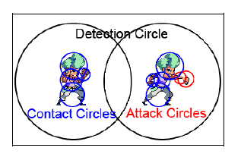
3.半径（radius）

在ActionSprite.h中添加

detectionRadius:不需要使用ContactPoint来保存数据，因为它的位置就是对象的位置，所以只需要保存半径即可

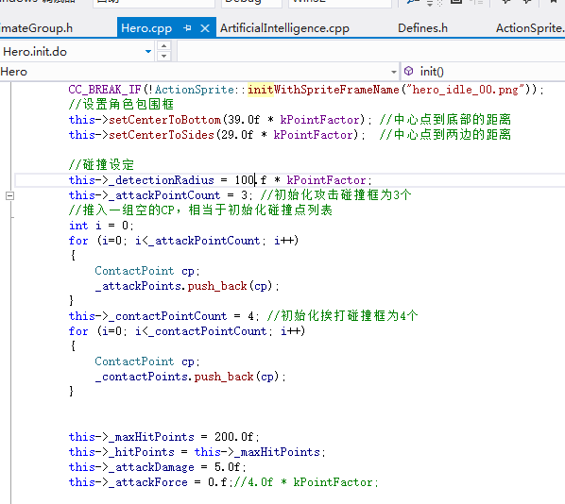
打到对象后，使对象后退的力（这里是4）,会使它向后退

为了方便设置ContactPoint的offset,position,radius,需要创建一些辅助方法
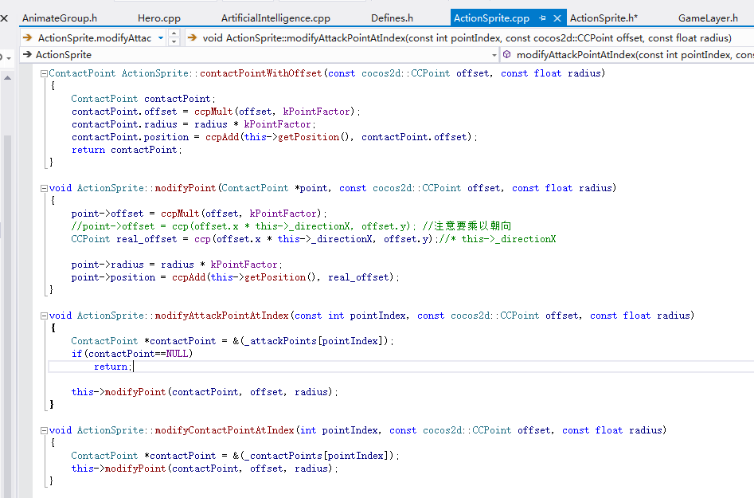

Optional Exercise: Finding Contact Points

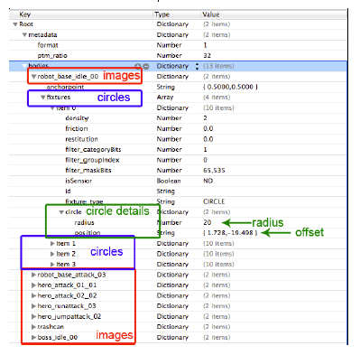
4.导出的plist文件
使用PhysicsEditor：一个可视化编辑器来帮助你绘制这些圆并且计算出offset和radius
1.创建侦察圆，各种动作都会包含在该圆中，最好是三倍于对象

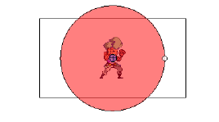

2.触点圆 3.攻击圆
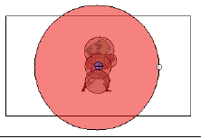
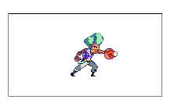

从fixtures下可以看到4个item（绘制的圆）以及其他,展开itme后可以看到一行名称为circle,展开circle可以看到radius和offset，每个图片都需要去获取所有圆
现在可以意味着可以准确的获取所有圆的radius和offset的值，可以很容易的创建英雄和机器人的触点圆和攻击圆
理论上，每个动作都有自己的触点圆和攻击圆，这意味当着每个对象改变动作的时候需要重新安排这些圆

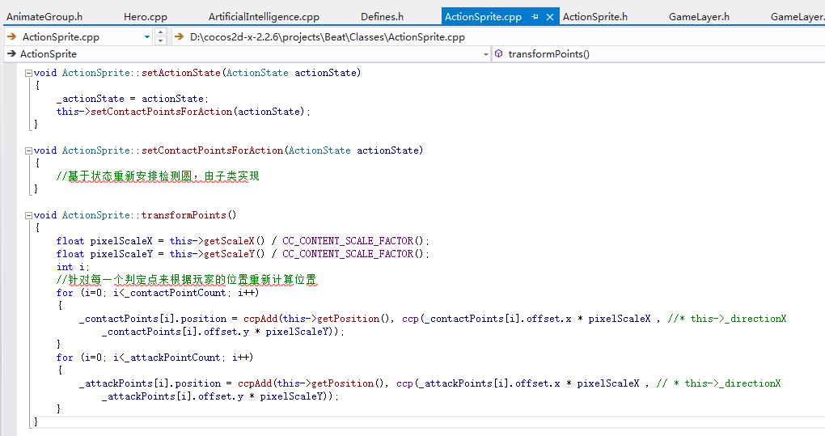

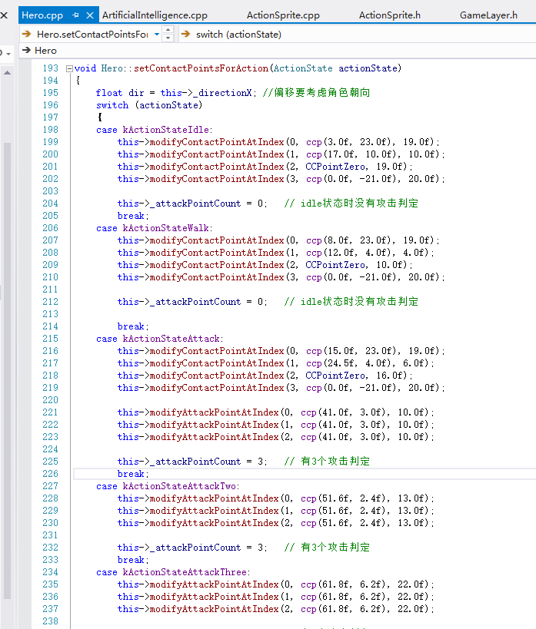
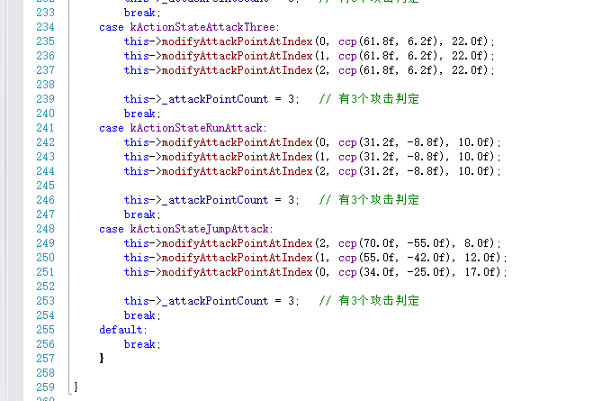

Debug drawing
绘制设置的圆，查看是否正确

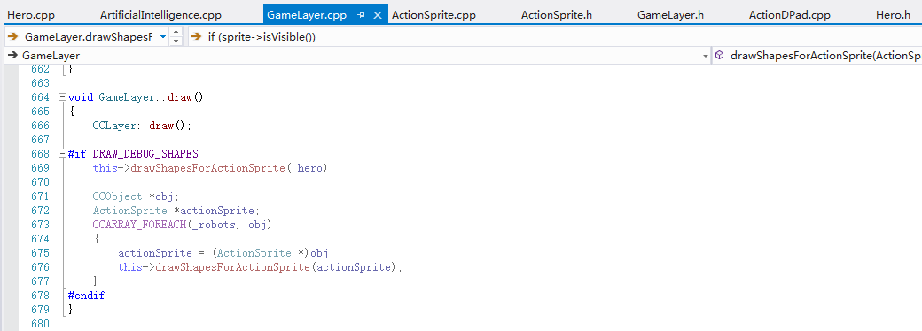
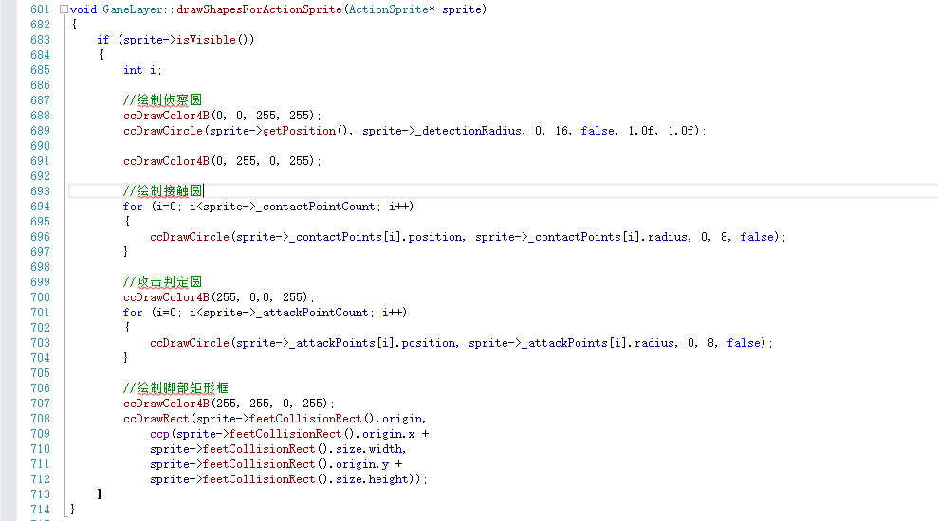
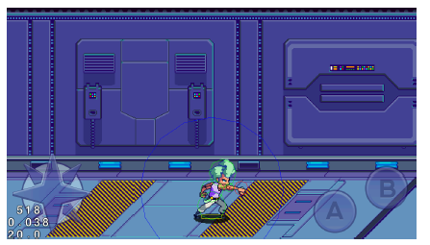

Collision detection and resolution
你需要提出一个健全的计划 ，用于检测和解决冲突。
Collision Trigger: When to check for collisions.
Collision Detection: Check intersecting circles.
Collision Resolution: The appropriate response for each type of collision.（每种碰撞适当的反应）

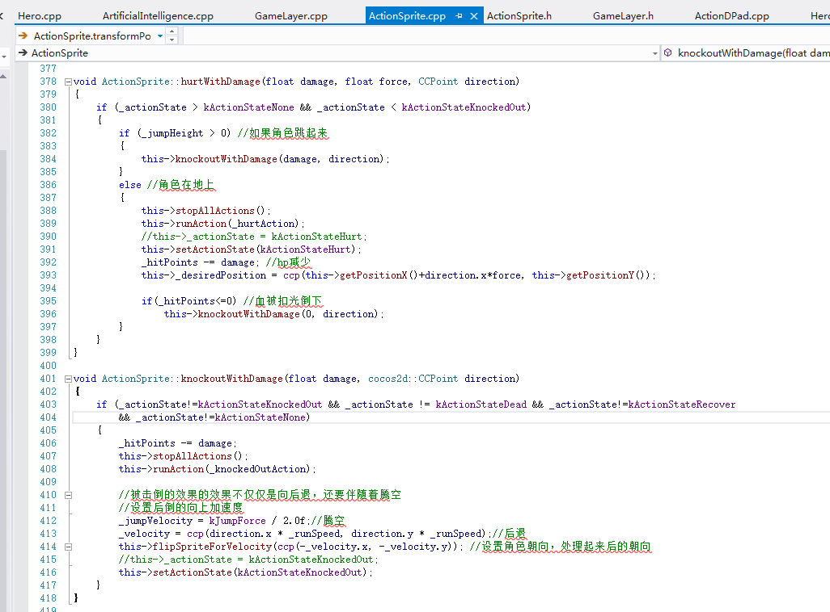

有两种途径当被击败，对象会死亡或者恢复过来
死亡不仅仅是ActionSprite的责任因为GameLayer也要了解情况，比如，当英雄死亡后，它需要告诉GameLayer它死了，然后GameLayer执行必要的游戏逻辑
和ActionDPad and ActionButton类似，你需要对ActionSprite使用代理模式

当ActionSprite攻击的时候，delegate会执行actionSpriteDidAttack，通过引用知道哪个ActionSprite执行了动作，同样当ActionSprite死亡时delegate 应该执行actionSpriteDidDie

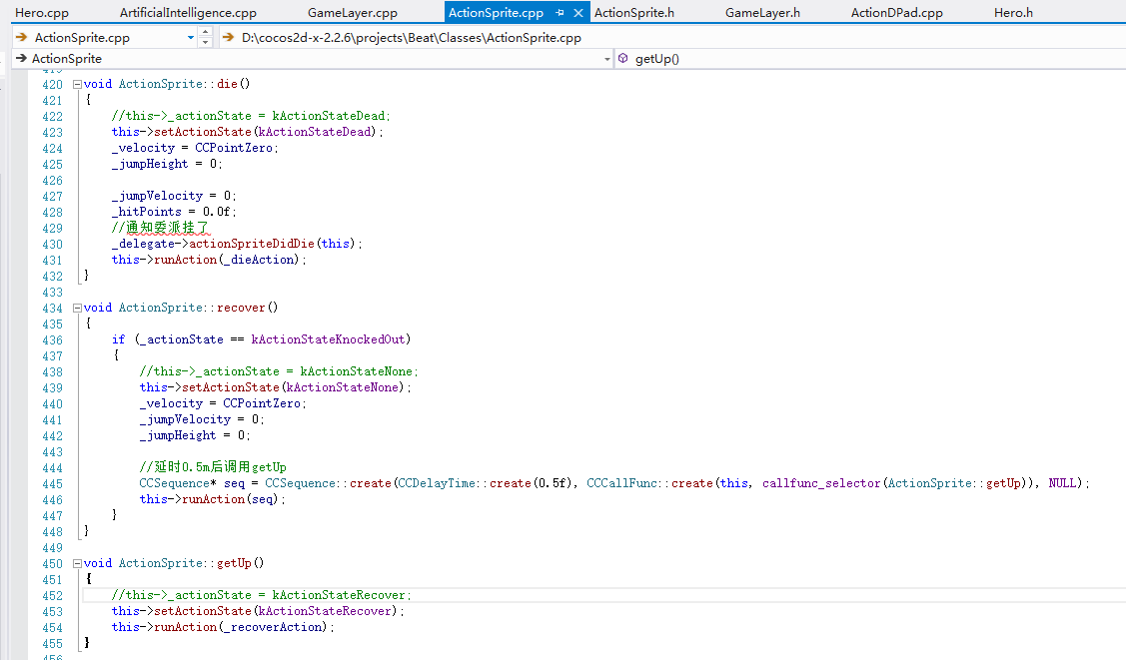

Still in ActionSprite.m, add this clause to the if-else block in update::
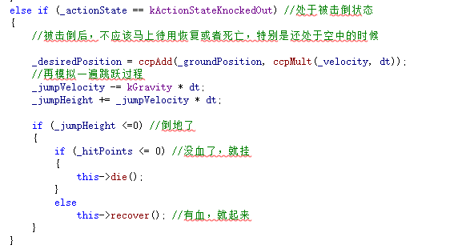

当ActionSprite被击败后，你不想立刻触发是死亡或者恢复动作，特别是对象还处于半空中时，需要等待它落地后判断

添加相关动作动画

Detecting Collisions(检测碰撞)
继承代理类，实现方法，并设置对象的代理对象

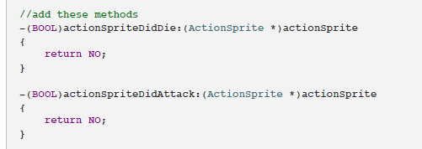

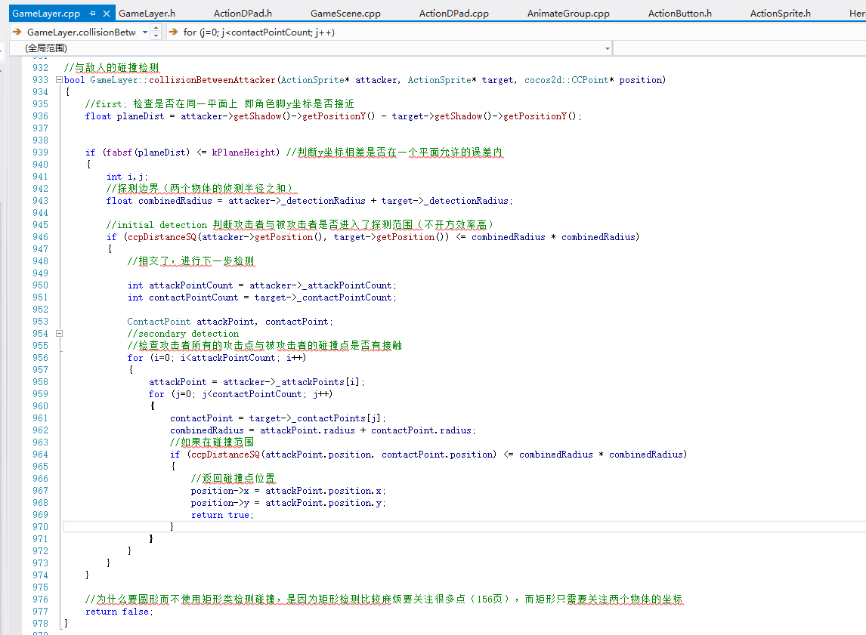

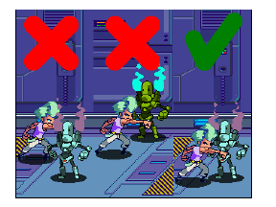

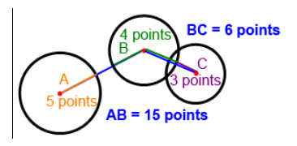

Triggering collisions（触发碰撞）

ActionSprite的攻击动作应该触发碰撞检测，然而你希望它发生在精确的一帧（冲拳攻击的时候），如果冲拳动画包含5帧，但是真正冲拳的动作是只有在第四帧，你不希望在第一帧的时候去检测碰撞
你需要知道准确的片刻当更新攻击动作帧显示的时候，存在这样的方法做这件事
当一个动画发生的时候，它只调用CCSprite的setDisplayFrame方法（每一帧它会改变精灵帧），你的工作是重写这个方法，这样在GameLayer中会在明确的帧中检测碰撞
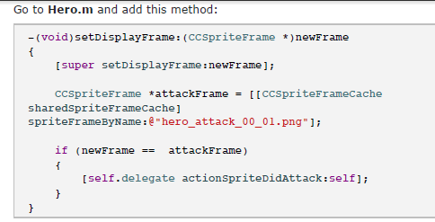

上面的代码设置了一个攻击帧（硬代码设置了攻击帧），只有当当前帧是攻击帧的时候才发生了攻击动作，然后调用委派类的方法，通知发生了攻击

更改GameLayer代码
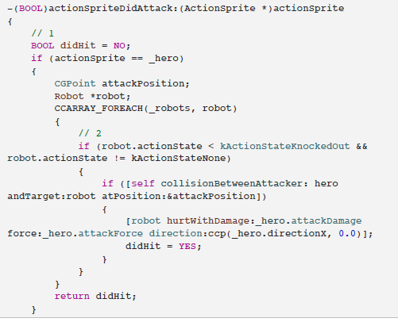
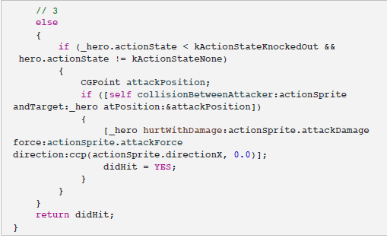

Knockback（震退）
当机器人被伤害或被击败，他们的坐标会受到英雄的攻击力的影响

Chapter 3
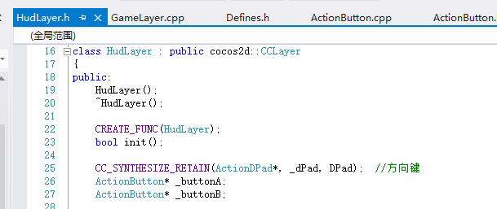
Run sprite, run!
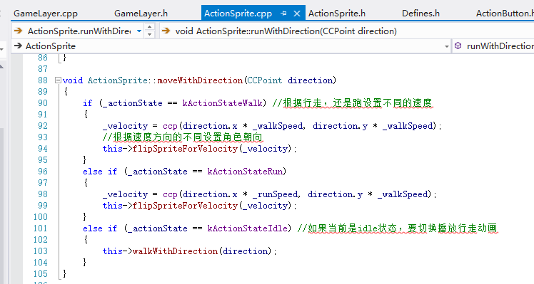

1.如果玩家快速的按下左键或右键两次，那么英雄会run
2.如果英雄正在跑或玩家突然改变了方向，那么他应该停止跑动并且改为走动
GameLayer将控制这些规则，它是英雄和摇杆的中介者，为了实现这些，GameLayer需要保存两件事
1.两次按下的时间间隔，如果在分配的时间内，那么先前的和当前的按下可以当作双击
2.如果两次按下的方向一致，那么英雄应该run
你可以使用这2个变量来决定是否按下了相同的方向箭头两次

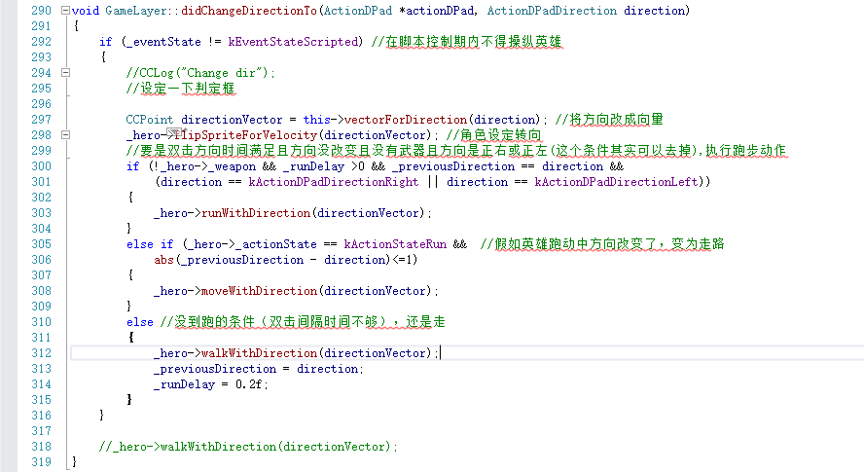

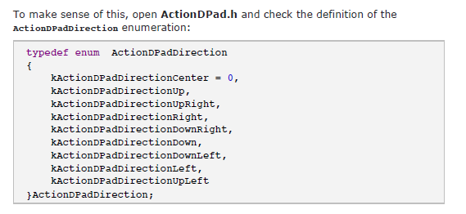
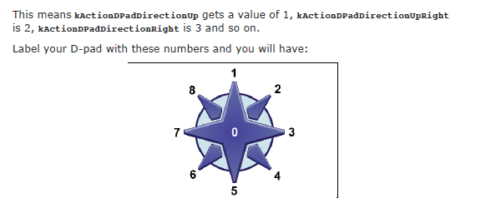

如果英雄向前走或者向右没，那么可能的方向值是2，3，4，如果英雄想后走或者向左走，那么方向值是6，7，8
previousDirection只保存了第一次按下的方向

Adding animated buttons

添加功能按钮来控制某些动作
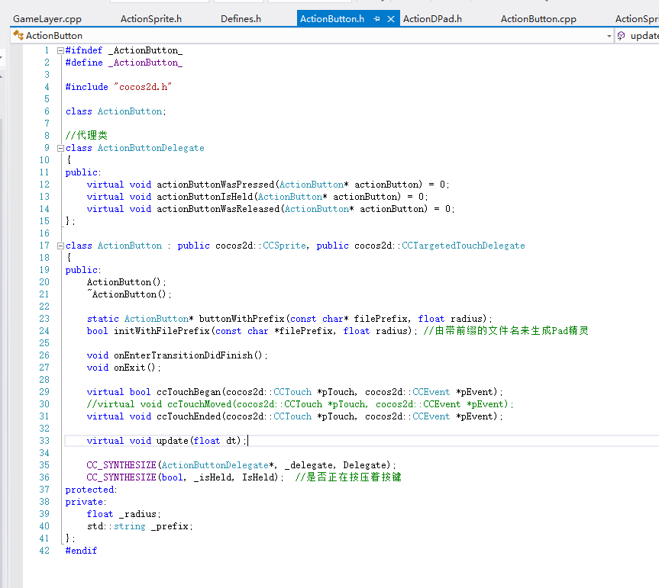

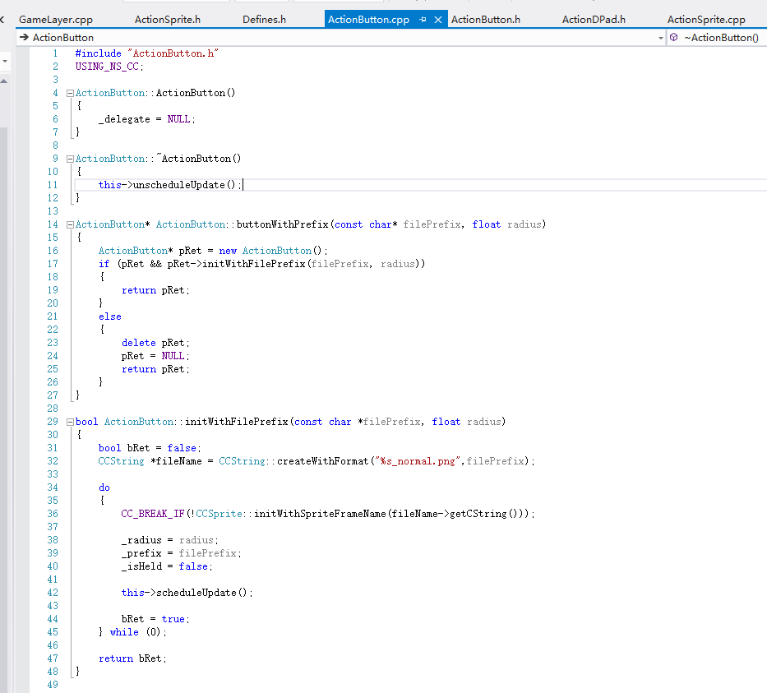
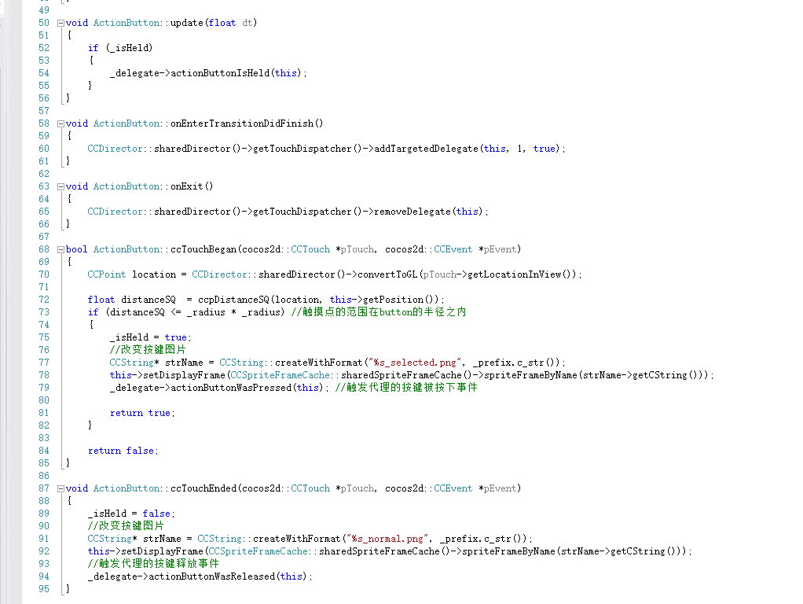

在HudLayer中创建按钮

Sheet3
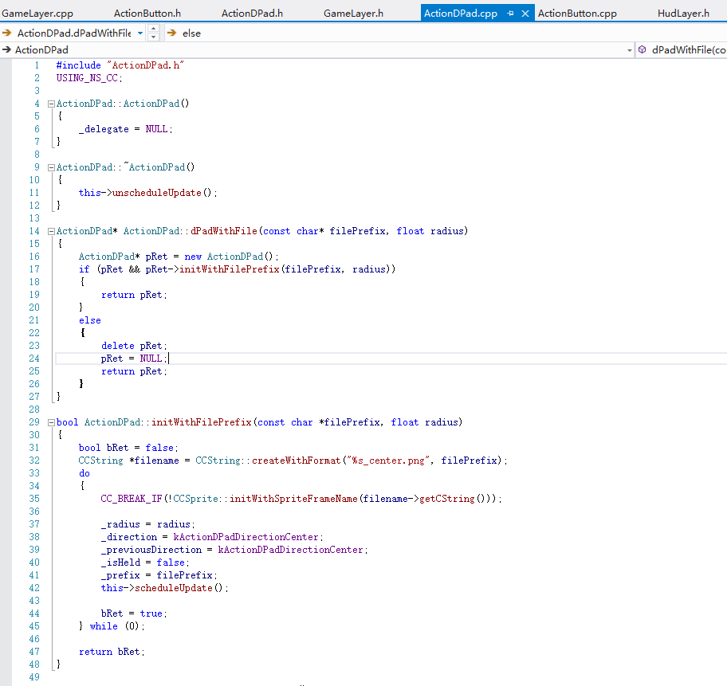
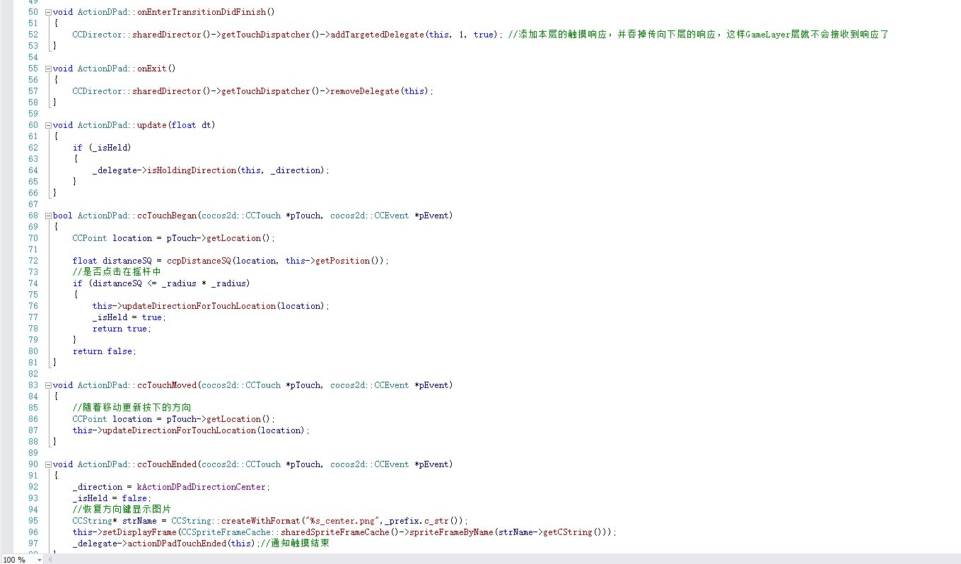
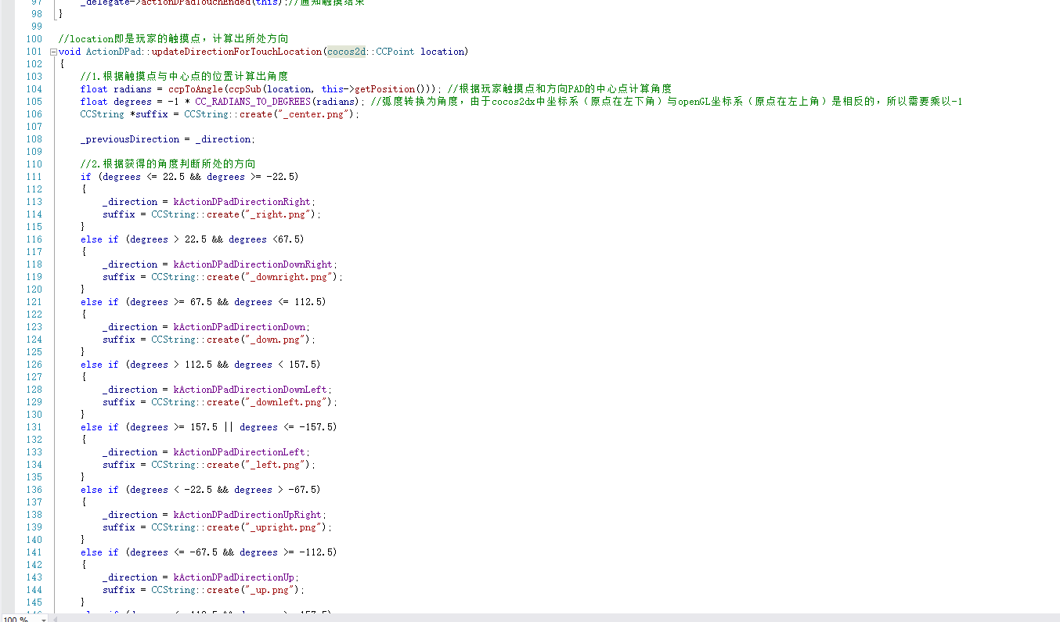
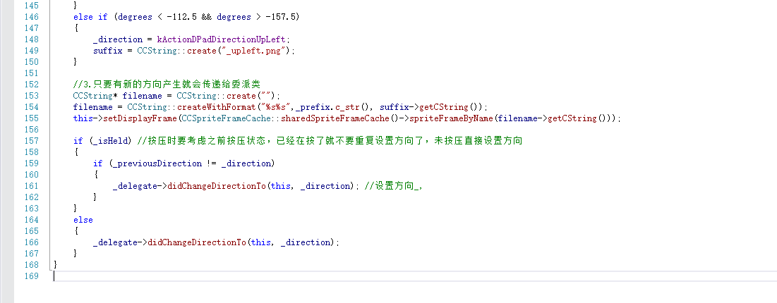

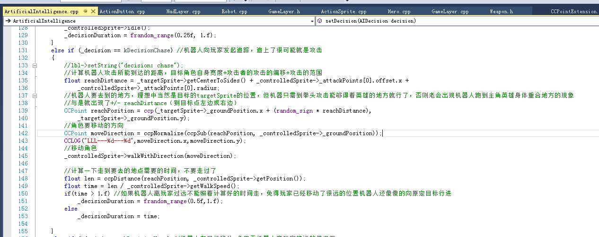

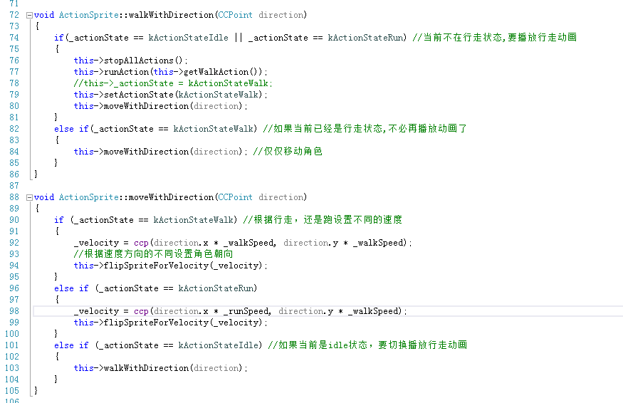

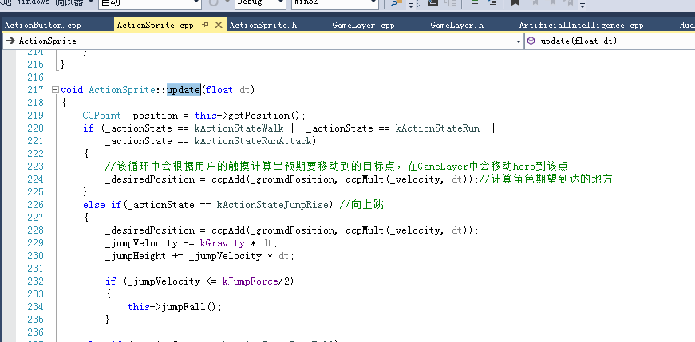

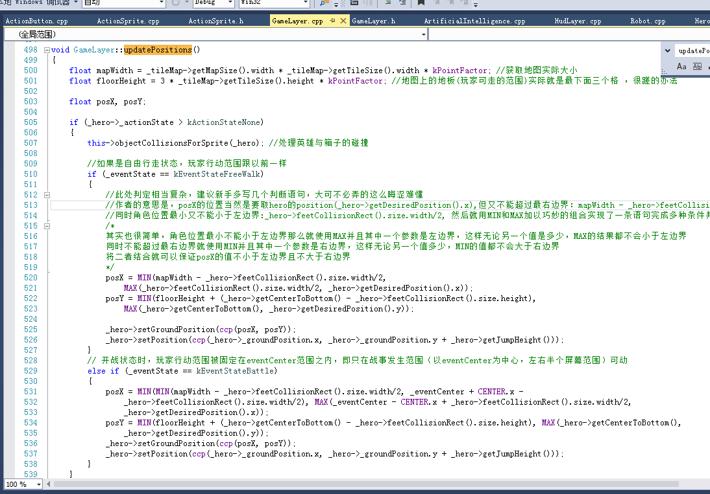

Brainy Bots
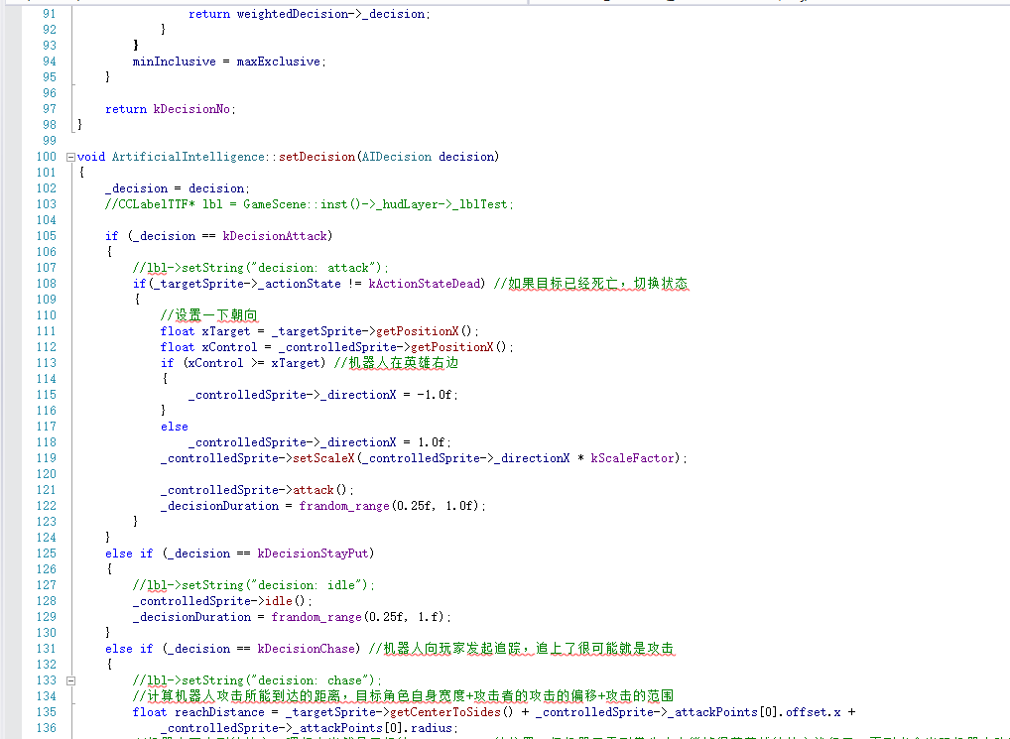
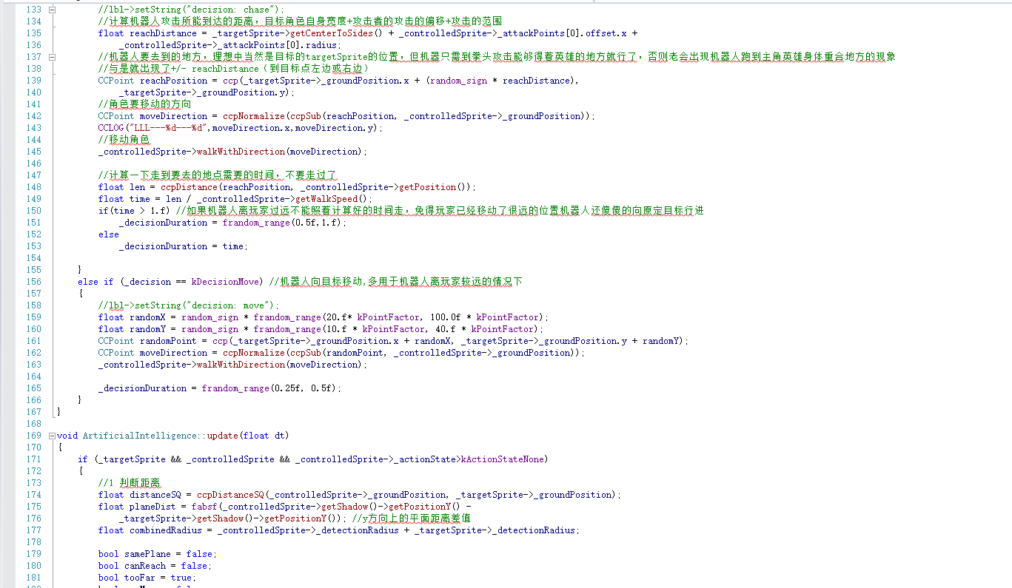
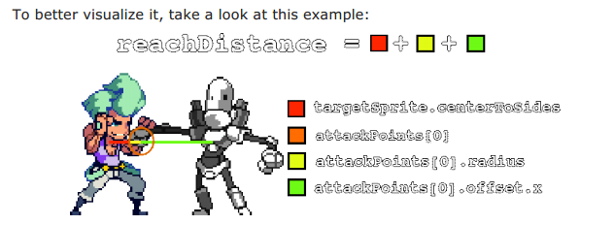
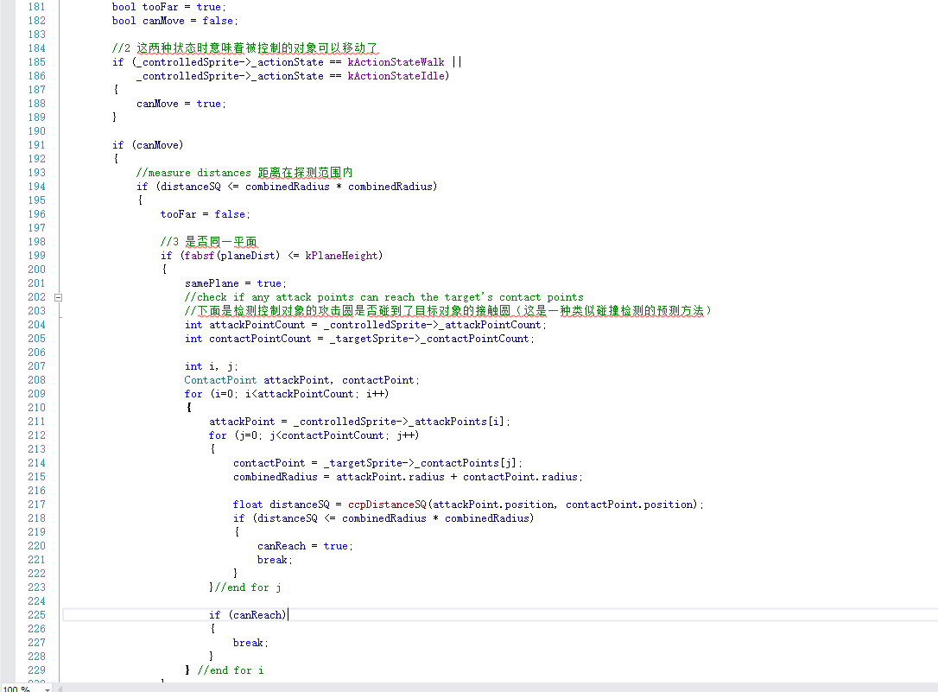
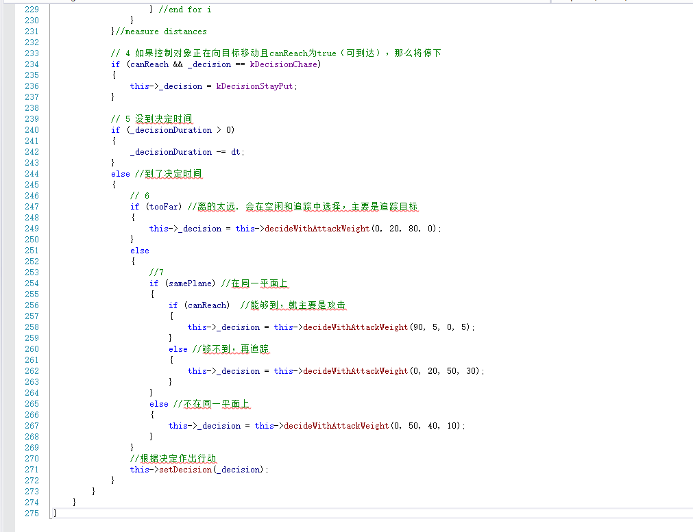
I, robot: decision-based AI

The robot decider
当敌人看到英雄后入如下四种选择
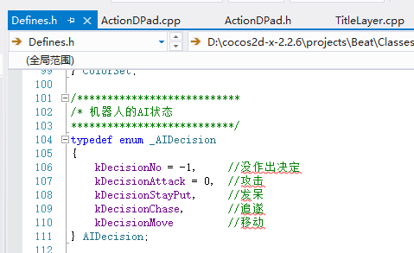

根据不同的情况每种状态的概略都不相同















Ai会从1到四个决定的权重的和随机选择一个数，基于结果在选择一个决定，每个决定都一句它的权重分配了一个range,如果随机的数字在某个决定的range内，那么选择这个决定
如果你使用值表现上面的图标，这个选择逻辑类似如下


你现在有一个灵活的决策者在你的手中，如果你想添加更多的决定如果你愿意

Action follows thought（思想控制动作）
根据传入的决定更改控制对象的行为

关于向量










